Solicitud gráfica
 | Área: | Ciencias Naturales |  |  | Fecha:
 | Grado: | 10
 | Título del tema: | Movimiento en dos dimensiones |  |  | ¿Cuaderno de estudio o recurso? | Recurso
 | Editor: | Diana García Rodríguez |  |  | Motor del recurso | F4

 | Código guión o recurso: | CN_10_03_REC10 | ← Para determinar este código, visite la hoja de Ayuda
 |  |  |  |  | ESPECIFICACIÓN DE ARCHIVOS A ENTREGAR
Núm. | Archivo Shutterstock o ruta en web | Imagen para: | Tipo | Ubicación de la imagen en el recurso F4 | Nombre imagen SMALL | Tamaño imagen SMALL | Nombre imagen ZOOM | Tamaño imagen ZOOM | Descripción | Observaciones
IMG01 | 33174307 | Recurso F4 | Fotografía | Inicio | CN_10_03_REC10_IMG01.jpg | 950 x 435 px |  |  | Gotas de agua haciendo movimiento parabólico
IMG02 | 163387808 | Recurso F4 | Fotografía | Contenido | CN_10_03_REC10_IMG02.jpg | 750 x 365 px |  |  | Reloj
IMG03 | 309219992 | Recurso F4 | Fotografía | Contenido | CN_10_03_REC10_IMG03.jpg | 750 x 365 px |  |  | Termometro
IMG04 | 320667254 | Recurso F4 | Fotografía | Contenido | CN_10_03_REC10_IMG04.jpg | 750 x 365 px |  |  | Carro rojo
IMG05 | 165113024 | Recurso F4 | Fotografía | Contenido | CN_10_03_REC10_IMG05.jpg | 750 x 365 px |  |  | Avión de perfil
IMG06 | 68855554 | Recurso F4 | Fotografía | Contenido | CN_10_03_REC10_IMG06.jpg | 750 x 365 px |  |  | Avión despegando | 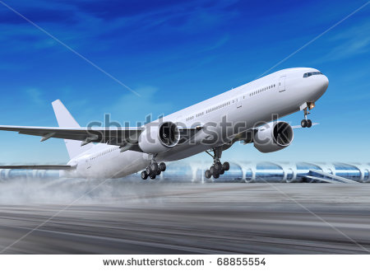
IMG07 | imagen para ser creada | Recurso F4 | Ilustración | Contenido | CN_10_03_REC10_IMG07.jpg | 750 x 365 px |  |  | Imagen generada por autor para ser creada: Cambiar el fondo por una cuadrícula de papel milimetrado verde claro (como el papel milimetrado) o a blanco y negro. | 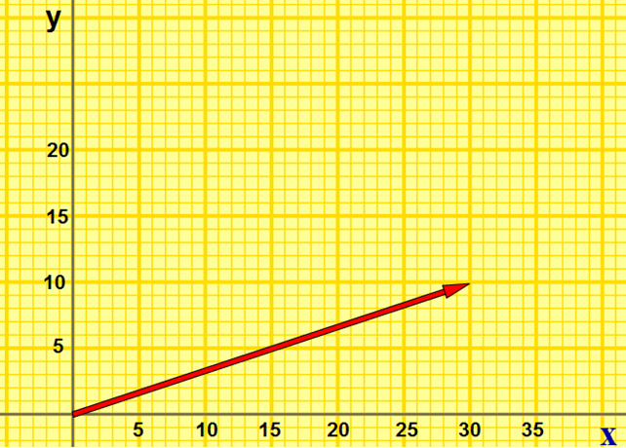
IMG08 |  | Recurso F4 | Ilustración | Contenido | CN_10_03_REC10_IMG08.jpg | 750 x 365 px |  |  | Imagen generada por autor para ser creada: Cambiar el fondo por una cuadrícula de papel milimetrado verde claro (como el papel milimetrado) o a blanco y negro. | 